Feuil1
CLASSE | 1BACTGT
NOM | VASSALLO
PRENOM | AMIRA

 |  | Marque : | Leica | Date : | 2023-10-02
 |  | Model : | NA728 | Température : | 23°
 |  | S.N : | 5714046 | Pression : | 1025hPa
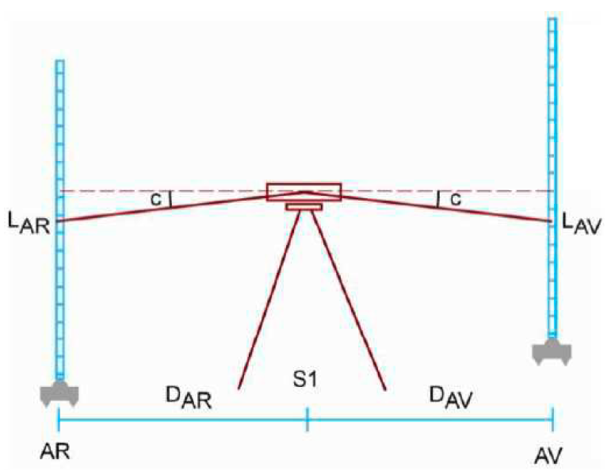

 |  | Phase 1

Avant |  | Arriere |  | Calcule | Ecart en milimétre
Lar sup : | 1.469 | Lar sup : | 1.5
Lar ni : | 1.437 | Lar ni : | 1.474 | avant = | -2.5
Lar inf : | 1.4 | Lar inf : | 1.443 | arriere = | -2.5
Dist | 6.9 | Dist | 5.7 | DZ | -0.037
 | OK |  | OK

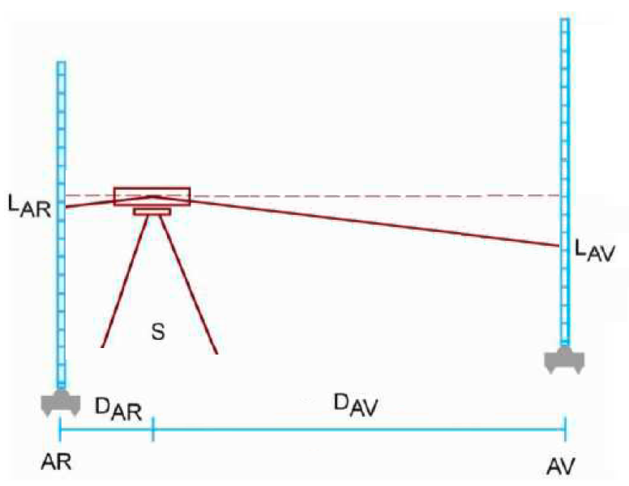
 |  | Phase 2

Avant |  | Arriere |  | Calcule | Ecart en milimétre
Lar sup : | 1.436 | Lar sup : | 1.425
Lar ni : | 1.385 | Lar ni : | 1.412 | avant = | -0.5
Lar inf : | 1.333 | Lar inf : | 1.398 | arriere = | -0.5
Dist | 10.3 | Dist | 2.7 | DZ | -0.027
 | OK |  | OK

d D z = | -10
d Dh =

